Sheet1
CoPLan的值，固定值，不受其它筛选器影响。‌
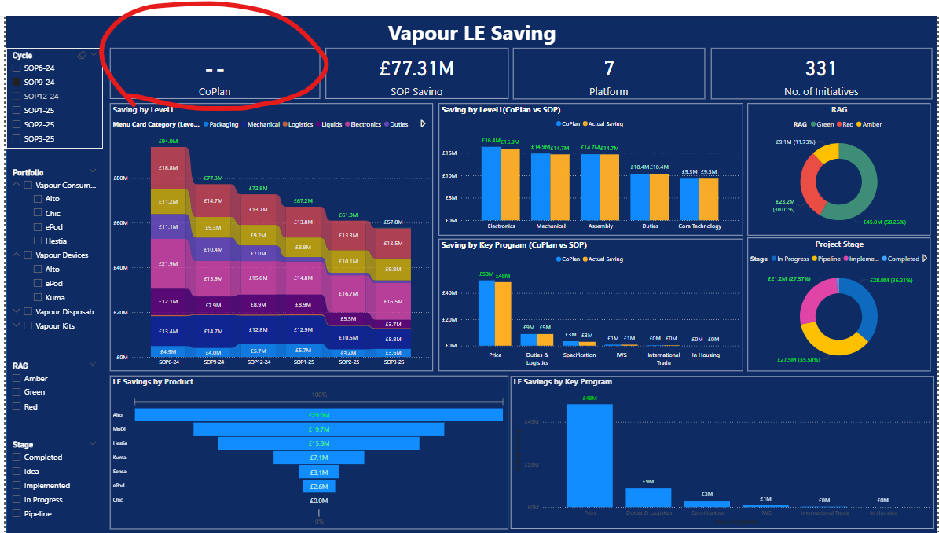

增加CoPLand vs SOP对比, 做出waterfall

增加SOP vs SOP对比, 做出waterfall, 下面展开有Top5的list

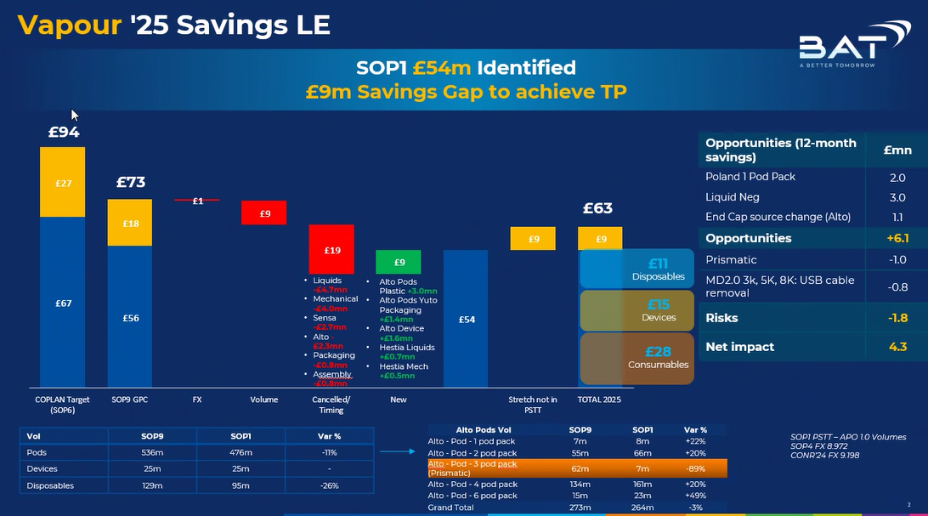

 |  |  |  | 20%
对SOP6-24 ， SOP3-25做详细对比分析。 |  |  |  | -89%
1. filter K列（筛选RAG不等于Canceled，RAG不等于Cancelled）
2. filter L列（筛选Stage不等于Cancelled,Removed 和Unidentified Initiatives/Stretch） |  |  |  | 14%
3. '2025 Savings' = 'CO 2024 to 2025 Savings' + 'New 2025 Savings'，
BC=BA+BB
'CO 2024 to 2025 Savings'=If('months in 2025'>0, Year(O)=2024, 则 '2025 Per Unit, GBP' * 'Vol 2025 Total'/10^6，
BA
'New 2025 Savings'=If Year(O)=2025, 则'2025 Per Unit, GBP'*'Vol 2025 Total'/10^6，
BB
 |  |  |  |  | -11%

1. New added （D相同，前者=0, 后者BC>0）
2. Canceled （D相同，前者BC>0,后者BC=0）
3. Volume impact （D相同，Y相同，N相同，"2025 Saving Impacted Volume"不同）
4. Price change date impact （D相同，Y相同，'2025 Volume'相同，N不同）
5. Per Unit change （D相同，N相同，'2025 Saving Impacted Volume'相同，Y不同）
以上5种计算的值都需要/10^6
 |  |  |  | Match Volume file
 | D | Y | N | 2025 Saving Impacted Volume | 2025 Volume |  |  | NC OPS Savings - Vapour Master File 2025(Savings) | NC OPS Savings - Vapour Master File 2025(Volumes)
 | PSTT ID | 2025 Per Unit, GBP | Price change date | 从名为Volumes的工作表中，根据AC和AP单元格的值来定位特定的Project的2025 Saving Impact Volume，并对该单元格（或对应区域 ）求和。 | 从名为Volumes的工作表中，根据AC单元格的值来定位特定的Project的2025 Saving Impact Volume，并对该单元格（AZ-BK)求和。 |  |  | AC | A
 |  |  |  |  |  |  |  | Volumes mapping | Cycle&Product
 | AC | AP
 | Volumes mapping | Month start for 2025 |  | =IFERROR(SUM(OFFSET(INDEX(Volumes!$D$3:$BK$4970,MATCH(AC3971,Volumes!$A$3:$A$4970,0),MATCH(AP3971,Volumes!$D$2:$BK$2,0)),,,,AF3971)),0) |  |  |  | AP | D2-BK2
 |  |  |  |  |  |  |  | Month start for 2025 | Month of 2025

 | Volume
 | B | AZ | BA | BB | BC | BD | BE | BF | BG | BH | BI | BJ | BK
 | Cycle | 2025-01-25 | 2025-02-25 | 2025-03-25 | 2025-04-25 | 2025-05-25 | 2025-06-25 | 2025-07-25 | 2025-08-25 | 2025-09-25 | 2025-10-25 | 2025-11-25 | 2025-12-25

